Sheet1
나비야 악보 예측하기
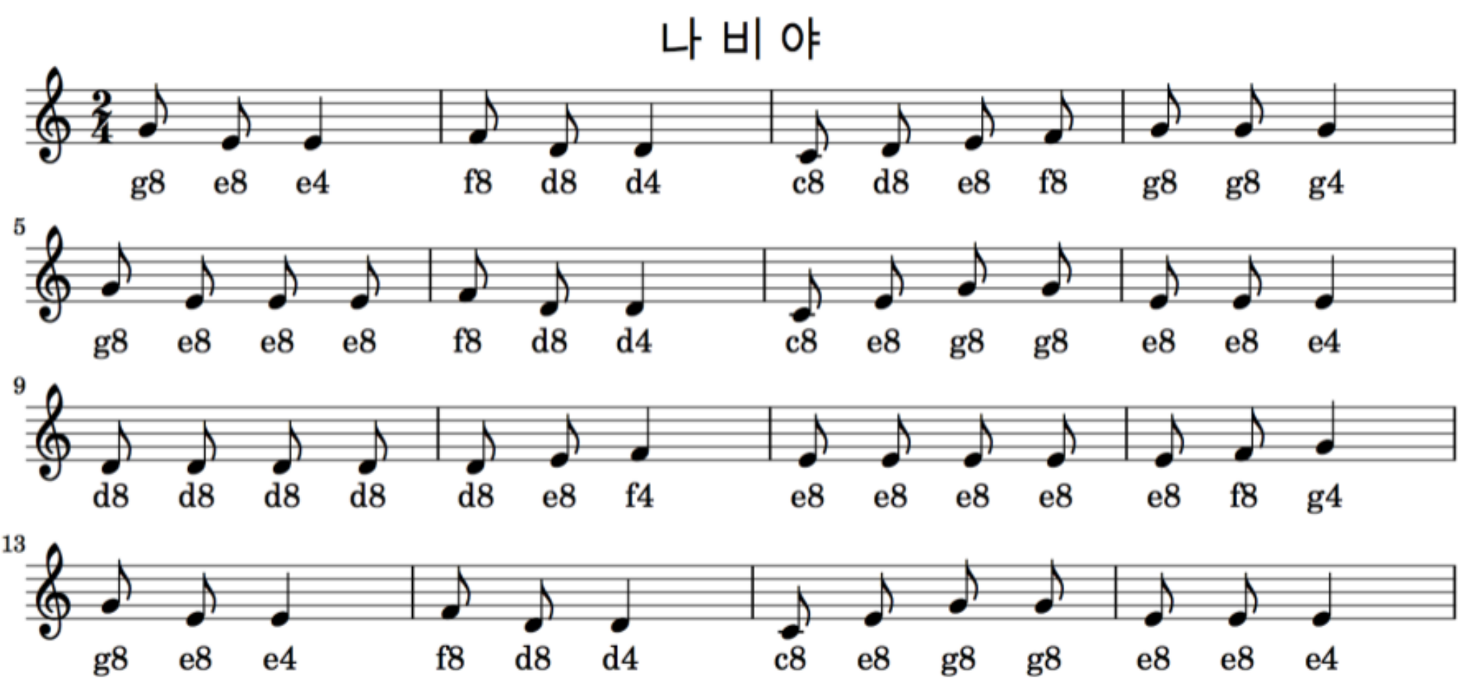

알파벳은 음계, 숫자는 음의 길이 (시계열자료)
{'c4':0, 'd4':1, 'e4':2, 'f4':3, 'g4':4, 'a4':5, 'b4':6, 'c8':7, 'd8':8, 'e8':9, 'f8':10, 'g8':11, 'a8':12, 'b8':13}
4음절씩 데이터 구성
 |  | [x_train, y_train] | x_train(표준화) | y_train | y_train (0ne-hot code)
 | [[11, 9, 2, 10, 8], |  | [[0.84615385, 0.69230769, 0.15384615, 0.76923077], | [ 8], | [[0., 0., 0., 0., 0., 0., 0., 0., 1., 0., 0., 0.],
 | [ 9, 2, 10, 8, 1], |  | [0.69230769, 0.15384615, 0.76923077, 0.61538462], | [ 1], | [0., 1., 0., 0., 0., 0., 0., 0., 0., 0., 0., 0.],
 | [ 2, 10, 8, 1, 7], |  | [0.15384615, 0.76923077, 0.61538462, 0.07692308], | [ 7], | [0., 0., 0., 0., 0., 0., 0., 1., 0., 0., 0., 0.],
 | [10, 8, 1, 7, 8], |  | [0.76923077, 0.61538462, 0.07692308, 0.53846154], | [ 8], | [0., 0., 0., 0., 0., 0., 0., 0., 1., 0., 0., 0.],
 | [ 8, 1, 7, 8, 9], |  | [0.61538462, 0.07692308, 0.53846154, 0.61538462], | [ 9], | [0., 0., 0., 0., 0., 0., 0., 0., 0., 1., 0., 0.],
 | [ 1, 7, 8, 9, 10], |  | [0.07692308, 0.53846154, 0.61538462, 0.69230769], | [10], | [0., 0., 0., 0., 0., 0., 0., 0., 0., 0., 1., 0.],
 | [ 7, 8, 9, 10, 11], |  | [0.53846154, 0.61538462, 0.69230769, 0.76923077], | [11], | [0., 0., 0., 0., 0., 0., 0., 0., 0., 0., 0., 1.],
 | [ 8, 9, 10, 11, 11], |  | [0.61538462, 0.69230769, 0.76923077, 0.84615385], | [11], | [0., 0., 0., 0., 0., 0., 0., 0., 0., 0., 0., 1.],
 | [ 9, 10, 11, 11, 4], |  | [0.69230769, 0.76923077, 0.84615385, 0.84615385], | [ 4], | [0., 0., 0., 0., 1., 0., 0., 0., 0., 0., 0., 0.],
 | [10, 11, 11, 4, 11], |  | [0.76923077, 0.84615385, 0.84615385, 0.30769231], | [11], | [0., 0., 0., 0., 0., 0., 0., 0., 0., 0., 0., 1.],
 | [11, 11, 4, 11, 9], |  | [0.84615385, 0.84615385, 0.30769231, 0.84615385], | [ 9], | [0., 0., 0., 0., 0., 0., 0., 0., 0., 1., 0., 0.],
 | [11, 4, 11, 9, 9], |  | [0.84615385, 0.30769231, 0.84615385, 0.69230769], | [ 9], | [0., 0., 0., 0., 0., 0., 0., 0., 0., 1., 0., 0.],
 | [ 4, 11, 9, 9, 9], |  | [0.30769231, 0.84615385, 0.69230769, 0.69230769], | [ 9], | [0., 0., 0., 0., 0., 0., 0., 0., 0., 1., 0., 0.],
 | [11, 9, 9, 9, 10], |  | [0.84615385, 0.69230769, 0.69230769, 0.69230769], | [10], | [0., 0., 0., 0., 0., 0., 0., 0., 0., 0., 1., 0.],
 | [ 9, 9, 9, 10, 8], |  | [0.69230769, 0.69230769, 0.69230769, 0.76923077], | [ 8], | [0., 0., 0., 0., 0., 0., 0., 0., 1., 0., 0., 0.],
 | [ 9, 9, 10, 8, 1], |  | [0.69230769, 0.69230769, 0.76923077, 0.61538462], | [ 1], | [0., 1., 0., 0., 0., 0., 0., 0., 0., 0., 0., 0.],
 | [ 9, 10, 8, 1, 7], |  | [0.69230769, 0.76923077, 0.61538462, 0.07692308], | [ 7], | [0., 0., 0., 0., 0., 0., 0., 1., 0., 0., 0., 0.],
 | [10, 8, 1, 7, 9], |  | [0.76923077, 0.61538462, 0.07692308, 0.53846154], | [ 9], | [0., 0., 0., 0., 0., 0., 0., 0., 0., 1., 0., 0.],
 | [ 8, 1, 7, 9, 11], |  | [0.61538462, 0.07692308, 0.53846154, 0.69230769], | [11], | [0., 0., 0., 0., 0., 0., 0., 0., 0., 0., 0., 1.],
 | [ 1, 7, 9, 11, 11], |  | [0.07692308, 0.53846154, 0.69230769, 0.84615385], | [11], | [0., 0., 0., 0., 0., 0., 0., 0., 0., 0., 0., 1.],
 | [ 7, 9, 11, 11, 9], |  | [0.53846154, 0.69230769, 0.84615385, 0.84615385], | [ 9], | [0., 0., 0., 0., 0., 0., 0., 0., 0., 1., 0., 0.],
 | [ 9, 11, 11, 9, 9], |  | [0.69230769, 0.84615385, 0.84615385, 0.69230769], | [ 9], | [0., 0., 0., 0., 0., 0., 0., 0., 0., 1., 0., 0.],
 | [11, 11, 9, 9, 2], |  | [0.84615385, 0.84615385, 0.69230769, 0.69230769], | [ 2], | [0., 0., 1., 0., 0., 0., 0., 0., 0., 0., 0., 0.],
 | [11, 9, 9, 2, 8], |  | [0.84615385, 0.69230769, 0.69230769, 0.15384615], | [ 8], | [0., 0., 0., 0., 0., 0., 0., 0., 1., 0., 0., 0.],
 | [ 9, 9, 2, 8, 8], |  | [0.69230769, 0.69230769, 0.15384615, 0.61538462], | [ 8], | [0., 0., 0., 0., 0., 0., 0., 0., 1., 0., 0., 0.],
 | [ 9, 2, 8, 8, 8], |  | [0.69230769, 0.15384615, 0.61538462, 0.61538462], | [ 8], | [0., 0., 0., 0., 0., 0., 0., 0., 1., 0., 0., 0.],
 | [ 2, 8, 8, 8, 8], |  | [0.15384615, 0.61538462, 0.61538462, 0.61538462], | [ 8], | [0., 0., 0., 0., 0., 0., 0., 0., 1., 0., 0., 0.],
 | [ 8, 8, 8, 8, 8], |  | [0.61538462, 0.61538462, 0.61538462, 0.61538462], | [ 8], | [0., 0., 0., 0., 0., 0., 0., 0., 1., 0., 0., 0.],
 | [ 8, 8, 8, 8, 9], |  | [0.61538462, 0.61538462, 0.61538462, 0.61538462], | [ 9], | [0., 0., 0., 0., 0., 0., 0., 0., 0., 1., 0., 0.],
 | [ 8, 8, 8, 9, 3], |  | [0.61538462, 0.61538462, 0.61538462, 0.69230769], | [ 3], | [0., 0., 0., 1., 0., 0., 0., 0., 0., 0., 0., 0.],
 | [ 8, 8, 9, 3, 9], |  | [0.61538462, 0.61538462, 0.69230769, 0.23076923], | [ 9], | [0., 0., 0., 0., 0., 0., 0., 0., 0., 1., 0., 0.],
 | [ 8, 9, 3, 9, 9], |  | [0.61538462, 0.69230769, 0.23076923, 0.69230769], | [ 9], | [0., 0., 0., 0., 0., 0., 0., 0., 0., 1., 0., 0.],
 | [ 9, 3, 9, 9, 9], |  | [0.69230769, 0.23076923, 0.69230769, 0.69230769], | [ 9], | [0., 0., 0., 0., 0., 0., 0., 0., 0., 1., 0., 0.],
 | [ 3, 9, 9, 9, 9], |  | [0.23076923, 0.69230769, 0.69230769, 0.69230769], | [ 9], | [0., 0., 0., 0., 0., 0., 0., 0., 0., 1., 0., 0.],
 | [ 9, 9, 9, 9, 9], |  | [0.69230769, 0.69230769, 0.69230769, 0.69230769], | [ 9], | [0., 0., 0., 0., 0., 0., 0., 0., 0., 1., 0., 0.],
 | [ 9, 9, 9, 9, 10], |  | [0.69230769, 0.69230769, 0.69230769, 0.69230769], | [10], | [0., 0., 0., 0., 0., 0., 0., 0., 0., 0., 1., 0.],
 | [ 9, 9, 9, 10, 4], |  | [0.69230769, 0.69230769, 0.69230769, 0.76923077], | [ 4], | [0., 0., 0., 0., 1., 0., 0., 0., 0., 0., 0., 0.],
 | [ 9, 9, 10, 4, 11], |  | [0.69230769, 0.69230769, 0.76923077, 0.30769231], | [11], | [0., 0., 0., 0., 0., 0., 0., 0., 0., 0., 0., 1.],
 | [ 9, 10, 4, 11, 9], |  | [0.69230769, 0.76923077, 0.30769231, 0.84615385], | [ 9], | [0., 0., 0., 0., 0., 0., 0., 0., 0., 1., 0., 0.],
 | [10, 4, 11, 9, 2], |  | [0.76923077, 0.30769231, 0.84615385, 0.69230769], | [ 2], | [0., 0., 1., 0., 0., 0., 0., 0., 0., 0., 0., 0.],
 | [ 4, 11, 9, 2, 10], |  | [0.30769231, 0.84615385, 0.69230769, 0.15384615], | [10], | [0., 0., 0., 0., 0., 0., 0., 0., 0., 0., 1., 0.],
 | [11, 9, 2, 10, 8], |  | [0.84615385, 0.69230769, 0.15384615, 0.76923077], | [ 8], | [0., 0., 0., 0., 0., 0., 0., 0., 1., 0., 0., 0.],
 | [ 9, 2, 10, 8, 1], |  | [0.69230769, 0.15384615, 0.76923077, 0.61538462], | [ 1], | [0., 1., 0., 0., 0., 0., 0., 0., 0., 0., 0., 0.],
 | [ 2, 10, 8, 1, 7], |  | [0.15384615, 0.76923077, 0.61538462, 0.07692308], | [ 7], | [0., 0., 0., 0., 0., 0., 0., 1., 0., 0., 0., 0.],
 | [10, 8, 1, 7, 9], |  | [0.76923077, 0.61538462, 0.07692308, 0.53846154], | [ 9], | [0., 0., 0., 0., 0., 0., 0., 0., 0., 1., 0., 0.],
 | [ 8, 1, 7, 9, 11], |  | [0.61538462, 0.07692308, 0.53846154, 0.69230769], | [11], | [0., 0., 0., 0., 0., 0., 0., 0., 0., 0., 0., 1.],
 | [ 1, 7, 9, 11, 11], |  | [0.07692308, 0.53846154, 0.69230769, 0.84615385], | [11], | [0., 0., 0., 0., 0., 0., 0., 0., 0., 0., 0., 1.],
 | [ 7, 9, 11, 11, 9], |  | [0.53846154, 0.69230769, 0.84615385, 0.84615385], | [ 9], | [0., 0., 0., 0., 0., 0., 0., 0., 0., 1., 0., 0.],
 | [ 9, 11, 11, 9, 9], |  | [0.69230769, 0.84615385, 0.84615385, 0.69230769], | [ 9], | [0., 0., 0., 0., 0., 0., 0., 0., 0., 1., 0., 0.],
 | [11, 11, 9, 9, 2]]) |  | [0.84615385, 0.84615385, 0.69230769, 0.69230769]] | [ 2]]) | [0., 0., 1., 0., 0., 0., 0., 0., 0., 0., 0., 0.]]

